Hoja1
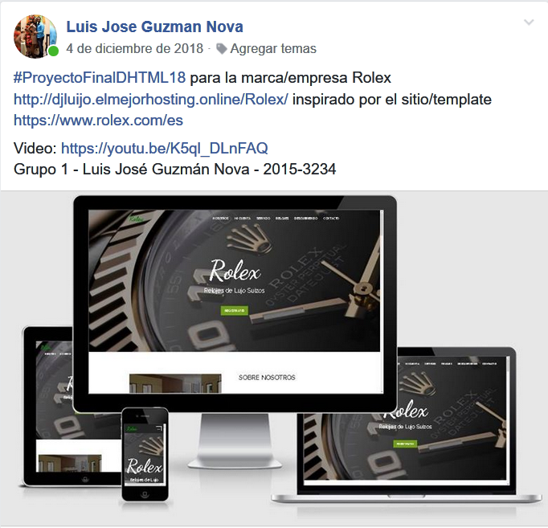
Estudiante: | Andrés Arturo | Matrícula: | 20175267
Materia: | HTML | Horario: | 7 a 10 pm
Profesor: | Valentin Sanchez | Entrega: | 4/2/2019
Temas: | PROYECTO FINAL | Valor: | 30 Puntos
URL del sitio | https://mrgigglesxd.github.io/ | CALIFICACION | 30.0
URL del video | (video donde muestra presenta su sitio) | URL video
PROYECTO FINAL

REQUERIMIENTO GENERAL
Desarrollar un sitio web aplicando todo lo visto en la materia, si sitio debe tener los siguientes requerimientos mínimos:
REQUERIMIENTOS POR TEMAS

HTML5, CSS, JavaScript (jQuery)
PUNTAJE | Descripción de requerimiento | Comentario/corrección
5.0 | 1.1 Diseño: 1.1.1 Sitio con mínimo 10 páginas de contenidos (incluyendo Home) 1.1.2 Dos formularios de mínimo 5 campos cada uno 1.1.3 Diseño consistente, buena maquetación y armonía de colores 1.1.4 El sitio deber ser RWD con adecuada terminación 1.1.5 Bocetos RDW contemplando e indicando todo el contenido (entregar editable y .jpg en un folder)
5.0 | 2.2 Usabilidad: 2.2.1 Facilidad para navegar y encontrar las informaciones. 2.2.2 Menu con enlaces a los contenidos más relevantes del sitio. 2.2.3 JavaScritp/jQuery personalizado debidamente comentado todo. 2.2.4 CSS personalizado usando solamente los archivos necesarios. 2.2.5 Buena distribución del contenido y legibilidad.
5.0 | 3.3 Funcionabilidad: 3.3.1 Formularios funcionando con validaciones HTML5 y Js/jQuery. 3.3.2 Buena velocidad de carga de las páginas y sus contenidos. 3.3.3 El Sitio debe funcionar en el hosting y local (en la PC). 3.3.4 El sitio no debe tener link rotos o que no funcionen. 3.3.5 El sitio debe tener efectos y animaciones jQuery.
5.0 | 4.1 Creatividad: 4.1.1 El sitio debe ser nuevo y de creatividad propia demostrable. 4.1.2 El sitio debe tener originilidad de diseño propia. 4.1.3 Crear páginas para Autor y Dedicatorias (creatividad propia). 4.1.4 Buen uso de la semántica HTML5 según el diseño del sitio. 4.1.5 Hojas de Estilos con selectores personalizados.
5.0 | 5.1 Calidad: 5.1.1 Cantidad adecuada de imágenes optimizadas en peso y calidad 5.1.2 Buena terminación de diseño y calidad de contenido 5.1.3 Uso correcto de gramática y ortografía (usando reglas HTML) 5.1.4 Buena usabilidad de navegación y visualización de contenidos 5.1.5 Calidad de los contenidos según el tema tratado y la entidad del tema
5.0 | 6.1 Publicación: 6.1.1 Cargar el sitio a un hosting e indicar la URL del sitio (al principio). 6.1.1 Hacer video demostrativo de su proyecto y sitio de referencia. 6.1.2 En video debe verse usted, tener audio y durar 5 minutos máx. 6.1.3 Publicitar el sitio en los grupos Facebook: Gente ITLA y DHTML 6.1.5 Donde quiera que publicite el sitio debe describirlo, ver ejemplo al final. | (Poner link aquí del post en Gente ITLA)
30.0 | Total de puntos en este tema

30.0 | CALIFICACIÓN FINAL

Observaciones:
Ejemplo para publicitar el sitio

